regression-result
Area Residual Plot
SUMMARY OUTPUT |  |  | http://ceb.net.vn/ML/score.html

Frontage Residual Plot
Access Road Residual Plot
Regression Statistics
Multiple R | 0.65140168877 |  | 0.65140168877
R Square | 0.42432416013
Adjusted R Square | 0.35790002476
Floors Residual Plot
Standard Error | 1.9107481337 | coi phan Residuals cái nào > 2 hoặc 3 SE thì nó là outliner
Observations | 59 | số quan sát
Bedrooms Residual Plot
 | bậc tự do |  |  | de tra tra bảng F | P-value hết hết mô hình
ANOVA
Bathrooms Residual Plot
 | df | SS | MS | F | Significance F
Regression (k) | 6 | 139.93617179 | 23.322695298 | 6.3881021224 | 4.3754329383E-05
Area Line Fit Plot
 | Price | Predicted Price
300 | 9.4 | 9.4631979359
46 | 7.99 | 6.5589489633
60 | 5.6 | 6.9367327076
369 | 6.3 | 8.4568220845
78 | 8.63 | 8.6519968256
54 | 8.8 | 8.0486404773
69.1 | 10 | 5.3117936715
36 | 5.6 | 5.7237767196
100 | 6.5 | 7.7684338902
151 | 3.2 | 5.5434154039
33 | 4.48 | 5.4386615509
38 | 6.78 | 5.4446991248
180 | 9.7 | 8.7851831801
33 | 4.15 | 5.5433941992
64 | 6.7 | 6.9132633234
53 | 6.39 | 8.4657145423
31 | 6.8 | 5.1244225534
65 | 4.7 | 4.8971599386
45 | 4.95 | 5.1630418725
30 | 4.6 | 5.8513329786
42 | 8.5 | 5.686502786
40 | 6.3 | 6.0584715968
52 | 7.2 | 5.524068323
34 | 2.1 | 4.4469250859
51 | 6 | 5.2576969522
40 | 3.25 | 6.3375137027
30 | 4.1 | 5.5268131786
45 | 2.65 | 4.6098708371
31 | 4.55 | 5.3839287087
35 | 6.5 | 5.2527134822
60 | 8.6 | 7.6481862614
102.6 | 5.6 | 3.4898854409
198.5 | 8 | 6.3126645718
60 | 8.6 | 7.9908586416
90.8 | 8.5 | 8.4070567366
98.7 | 5.2 | 7.1320196497
54 | 5.65 | 3.294921188
36 | 3 | 4.5326709062
105 | 6.7 | 7.819434496
33 | 5 | 6.0405795826
75 | 2.25 | 4.1353944834
60 | 7.6 | 6.9429394038
35 | 2.4 | 4.9431668108
157 | 10 | 10.012904945
70 | 9.8 | 6.1248563883
37 | 7.5 | 5.7677738992
30 | 3.2 | 5.4892827058
36 | 4 | 6.0509545648
60 | 8.6 | 7.8320942727
44 | 8.5 | 5.0960880987
...
Residual (n-k-1) | 52 | 189.84983838 | 3.6509584304
Total | 58 | 329.78601017
Frontage Line Fit Plot
 | Price | Predicted Price
15 | 9.4 | 9.4631979359
4.6 | 7.99 | 6.5589489633
3.5 | 5.6 | 6.9367327076
15 | 6.3 | 8.4568220845
6 | 8.63 | 8.6519968256
5.8 | 8.8 | 8.0486404773
4 | 10 | 5.3117936715
7 | 5.6 | 5.7237767196
20 | 6.5 | 7.7684338902
4 | 3.2 | 5.5434154039
3 | 4.48 | 5.4386615509
4.2 | 6.78 | 5.4446991248
9 | 9.7 | 8.7851831801
4.5 | 4.15 | 5.5433941992
4 | 6.7 | 6.9132633234
4.3 | 6.39 | 8.4657145423
6.2 | 6.8 | 5.1244225534
5.5 | 4.7 | 4.8971599386
3.5 | 4.95 | 5.1630418725
6 | 4.6 | 5.8513329786
5.6 | 8.5 | 5.686502786
4.25 | 6.3 | 6.0584715968
4.5 | 7.2 | 5.524068323
4.25 | 2.1 | 4.4469250859
4.2 | 6 | 5.2576969522
3.7 | 3.25 | 6.3375137027
3.4 | 4.1 | 5.5268131786
4.3 | 2.65 | 4.6098708371
3.6 | 4.55 | 5.3839287087
4 | 6.5 | 5.2527134822
4 | 8.6 | 7.6481862614
7 | 5.6 | 3.4898854409
9 | 8 | 6.3126645718
4 | 8.6 | 7.9908586416
6 | 8.5 | 8.4070567366
6 | 5.2 | 7.1320196497
3.8 | 5.65 | 3.294921188
4 | 3 | 4.5326709062
7 | 6.7 | 7.819434496
4 | 5 | 6.0405795826
5 | 2.25 | 4.1353944834
4 | 7.6 | 6.9429394038
4 | 2.4 | 4.9431668108
10 | 10 | 10.012904945
7 | 9.8 | 6.1248563883
4.6 | 7.5 | 5.7677738992
3.5 | 3.2 | 5.4892827058
4.5 | 4 | 6.0509545648
4 | 8.6 | 7.8320942727
4.5 | 8.5 | 5.0960880987
...
 |  |  |  | Kiem dinh H0: betai = 0
 | Coefficients | Standard Error | t Stat | P-value | Lower 95% | Upper 95% | Lower 95.0% | Upper 95.0%
Access Road Line Fit Plot
 | Price | Predicted Price
32 | 9.4 | 9.4631979359
6 | 7.99 | 6.5589489633
5 | 5.6 | 6.9367327076
12 | 6.3 | 8.4568220845
13 | 8.63 | 8.6519968256
3 | 8.8 | 8.0486404773
4.5 | 10 | 5.3117936715
3 | 5.6 | 5.7237767196
12 | 6.5 | 7.7684338902
6 | 3.2 | 5.5434154039
2 | 4.48 | 5.4386615509
6 | 6.78 | 5.4446991248
40 | 9.7 | 8.7851831801
2.5 | 4.15 | 5.5433941992
6 | 6.7 | 6.9132633234
22 | 6.39 | 8.4657145423
6 | 6.8 | 5.1244225534
7 | 4.7 | 4.8971599386
2 | 4.95 | 5.1630418725
2 | 4.6 | 5.8513329786
3 | 8.5 | 5.686502786
3 | 6.3 | 6.0584715968
8 | 7.2 | 5.524068323
3 | 2.1 | 4.4469250859
12 | 6 | 5.2576969522
4 | 3.25 | 6.3375137027
4 | 4.1 | 5.5268131786
5 | 2.65 | 4.6098708371
3 | 4.55 | 5.3839287087
5 | 6.5 | 5.2527134822
13 | 8.6 | 7.6481862614
3 | 5.6 | 3.4898854409
10 | 8 | 6.3126645718
13 | 8.6 | 7.9908586416
16 | 8.5 | 8.4070567366
3 | 5.2 | 7.1320196497
4 | 5.65 | 3.294921188
5 | 3 | 4.5326709062
15 | 6.7 | 7.819434496
4 | 5 | 6.0405795826
8 | 2.25 | 4.1353944834
9 | 7.6 | 6.9429394038
4 | 2.4 | 4.9431668108
3 | 10 | 10.012904945
2.5 | 9.8 | 6.1248563883
3.5 | 7.5 | 5.7677738992
3 | 3.2 | 5.4892827058
20 | 4 | 6.0509545648
20 | 8.6 | 7.8320942727
10 | 8.5 | 5.0960880987
...
Intercept | -0.060916210729 | 1.222692784 | -0.049821354575 | 0.96045562824 | -2.5144287794 | 2.3925963579 | -2.5144287794 | 2.3925963579
Area | 0.006729008555 | 0.0069191690832 | 0.97251685485 | 0.33529577573 | -0.0071553199796 | 0.02061333709 | -0.0071553199796 | 0.02061333709
Floors Line Fit Plot
 | Price | Predicted Price
3 | 9.4 | 9.4631979359
4 | 7.99 | 6.5589489633
2 | 5.6 | 6.9367327076
2 | 6.3 | 8.4568220845
4 | 8.63 | 8.6519968256
4 | 8.8 | 8.0486404773
3 | 10 | 5.3117936715
5 | 5.6 | 5.7237767196
3 | 6.5 | 7.7684338902
2 | 3.2 | 5.5434154039
5 | 4.48 | 5.4386615509
4 | 6.78 | 5.4446991248
3 | 9.7 | 8.7851831801
5 | 4.15 | 5.5433941992
5 | 6.7 | 6.9132633234
5 | 6.39 | 8.4657145423
3 | 6.8 | 5.1244225534
3 | 4.7 | 4.8971599386
4 | 4.95 | 5.1630418725
6 | 4.6 | 5.8513329786
5 | 8.5 | 5.686502786
5 | 6.3 | 6.0584715968
4 | 7.2 | 5.524068323
3 | 2.1 | 4.4469250859
2 | 6 | 5.2576969522
6 | 3.25 | 6.3375137027
5 | 4.1 | 5.5268131786
3 | 2.65 | 4.6098708371
5 | 4.55 | 5.3839287087
4 | 6.5 | 5.2527134822
5 | 8.6 | 7.6481862614
1 | 5.6 | 3.4898854409
2 | 8 | 6.3126645718
5 | 8.6 | 7.9908586416
4 | 8.5 | 8.4070567366
2 | 5.2 | 7.1320196497
2 | 5.65 | 3.294921188
3 | 3 | 4.5326709062
4 | 6.7 | 7.819434496
5 | 5 | 6.0405795826
2 | 2.25 | 4.1353944834
3 | 7.6 | 6.9429394038
3 | 2.4 | 4.9431668108
4 | 10 | 10.012904945
4 | 9.8 | 6.1248563883
6 | 7.5 | 5.7677738992
5 | 3.2 | 5.4892827058
4 | 4 | 6.0509545648
5 | 8.6 | 7.8320942727
4 | 8.5 | 5.0960880987
...
Frontage | 0.055462846417 | 0.12394650504 | 0.44747406471 | 0.656391353 | -0.19325401192 | 0.30417970475 | -0.19325401192 | 0.30417970475
Access Road | 0.043076757369 | 0.041143913875 | 1.0469776283 | 0.29995219146 | -0.039484545956 | 0.12563806069 | -0.039484545956 | 0.12563806069
Bedrooms Line Fit Plot
 | Price | Predicted Price
6 | 9.4 | 9.4631979359
4 | 7.99 | 6.5589489633
6 | 5.6 | 6.9367327076
4 | 6.3 | 8.4568220845
6 | 8.63 | 8.6519968256
6 | 8.8 | 8.0486404773
3 | 10 | 5.3117936715
3 | 5.6 | 5.7237767196
4 | 6.5 | 7.7684338902
4 | 3.2 | 5.5434154039
3 | 4.48 | 5.4386615509
3 | 6.78 | 5.4446991248
5 | 9.7 | 8.7851831801
3 | 4.15 | 5.5433941992
4 | 6.7 | 6.9132633234
6 | 6.39 | 8.4657145423
4 | 6.8 | 5.1244225534
3 | 4.7 | 4.8971599386
4 | 4.95 | 5.1630418725
3 | 4.6 | 5.8513329786
3 | 8.5 | 5.686502786
4 | 6.3 | 6.0584715968
4 | 7.2 | 5.524068323
3 | 2.1 | 4.4469250859
3 | 6 | 5.2576969522
4 | 3.25 | 6.3375137027
3 | 4.1 | 5.5268131786
3 | 2.65 | 4.6098708371
4 | 4.55 | 5.3839287087
4 | 6.5 | 5.2527134822
5 | 8.6 | 7.6481862614
2 | 5.6 | 3.4898854409
4 | 8 | 6.3126645718
7 | 8.6 | 7.9908586416
5 | 8.5 | 8.4070567366
7 | 5.2 | 7.1320196497
2 | 5.65 | 3.294921188
3 | 3 | 4.5326709062
6 | 6.7 | 7.819434496
4 | 5 | 6.0405795826
3 | 2.25 | 4.1353944834
5 | 7.6 | 6.9429394038
4 | 2.4 | 4.9431668108
7 | 10 | 10.012904945
4 | 9.8 | 6.1248563883
4 | 7.5 | 5.7677738992
3 | 3.2 | 5.4892827058
3 | 4 | 6.0509545648
6 | 8.6 | 7.8320942727
3 | 8.5 | 5.0960880987
...
Floors | 0.26646991405 | 0.25272117333 | 1.054402805 | 0.29657320151 | -0.24065222099 | 0.77359204909 | -0.24065222099 | 0.77359204909
Bedrooms | 0.46030167056 | 0.25617748043 | 1.7968077045 | 0.078175167722 | -0.05375605207 | 0.9743593932 | -0.05375605207 | 0.9743593932
Bathrooms Line Fit Plot
 | Price | Predicted Price
3 | 9.4 | 9.4631979359
5 | 7.99 | 6.5589489633
5 | 5.6 | 6.9367327076
4 | 6.3 | 8.4568220845
6 | 8.63 | 8.6519968256
6 | 8.8 | 8.0486404773
4 | 10 | 5.3117936715
4 | 5.6 | 5.7237767196
5 | 6.5 | 7.7684338902
3 | 3.2 | 5.5434154039
4 | 4.48 | 5.4386615509
4 | 6.78 | 5.4446991248
4 | 9.7 | 8.7851831801
4 | 4.15 | 5.5433941992
5 | 6.7 | 6.9132633234
5 | 6.39 | 8.4657145423
3 | 6.8 | 5.1244225534
3 | 4.7 | 4.8971599386
3 | 4.95 | 5.1630418725
4 | 4.6 | 5.8513329786
4 | 8.5 | 5.686502786
4 | 6.3 | 6.0584715968
3 | 7.2 | 5.524068323
3 | 2.1 | 4.4469250859
4 | 6 | 5.2576969522
4 | 3.25 | 6.3375137027
4 | 4.1 | 5.5268131786
3 | 2.65 | 4.6098708371
3 | 4.55 | 5.3839287087
3 | 6.5 | 5.2527134822
5 | 8.6 | 7.6481862614
2 | 5.6 | 3.4898854409
3 | 8 | 6.3126645718
4 | 8.6 | 7.9908586416
6 | 8.5 | 8.4070567366
4 | 5.2 | 7.1320196497
2 | 5.65 | 3.294921188
3 | 3 | 4.5326709062
4 | 6.7 | 7.819434496
4 | 5 | 6.0405795826
2 | 2.25 | 4.1353944834
5 | 7.6 | 6.9429394038
3 | 2.4 | 4.9431668108
7 | 10 | 10.012904945
4 | 9.8 | 6.1248563883
3 | 7.5 | 5.7677738992
4 | 3.2 | 5.4892827058
4 | 4 | 6.0509545648
4 | 8.6 | 7.8320942727
3 | 8.5 | 5.0960880987
...
Bathrooms | 0.57793096085 | 0.31884488035 | 1.8125772013 | 0.075671811995 | -0.061878099602 | 1.2177400213 | -0.061878099602 | 1.2177400213

Normal Probability Plot
 |  |  |  | 0.656391353
 |  |  |  |  |  |  |  |  | #NAME?
RESIDUAL OUTPUT |  |  |  |  | PROBABILITY OUTPUT

Observation | Predicted Price | Residuals | Standard Residuals | -1.317213758E-15 | Percentile | Price
1 | 9.4631979359 | -0.063197935933 | -0.034931060843 | -0.033074969337 | 0.84745762712 | 2.1
2 | 6.5589489633 | 1.4310510367 | 0.79097727001 | 0.74894802277 | 2.5423728814 | 2.16
3 | 6.9367327076 | -1.3367327076 | -0.73884519886 | -0.69958603338 | 4.2372881356 | 2.25
4 | 8.4568220845 | -2.1568220845 | -1.1921288623 | -1.1287840854 | 5.9322033898 | 2.4
5 | 8.6519968256 | -0.021996825569 | -0.012158189045 | -0.011512153371 | 7.6271186441 | 2.65
6 | 8.0486404773 | 0.75135952272 | 0.41529497469 | 0.39322792443 | 9.3220338983 | 2.65
7 | 5.3117936715 | 4.6882063285 | 2.5912874857 | 2.4535972302 | 11.016949153 | 2.75
8 | 5.7237767196 | -0.12377671963 | -0.068414451526 | -0.064779191694 | 12.711864407 | 3
9 | 7.7684338902 | -1.2684338902 | -0.70109475477 | -0.66384149111 | 14.406779661 | 3.2
10 | 5.5434154039 | -2.3434154039 | -1.2952636007 | -1.2264386721 | 16.101694915 | 3.2
11 | 5.4386615509 | -0.95866155093 | -0.52987592822 | -0.50172052194 | 17.796610169 | 3.25
12 | 5.4446991248 | 1.3353008752 | 0.73805378967 | 0.69883667639 | 19.491525424 | 3.95
13 | 8.7851831801 | 0.91481681993 | 0.50564186197 | 0.47877415333 | 21.186440678 | 4
14 | 5.5433941992 | -1.3933941992 | -0.7701634054 | -0.72924012049 | 22.881355932 | 4.1
15 | 6.9132633234 | -0.21326332345 | -0.11787590872 | -0.11161247246 | 24.576271186 | 4.15
16 | 8.4657145423 | -2.0757145423 | -1.1472987195 | -1.0863360302 | 26.271186441 | 4.48
17 | 5.1244225534 | 1.6755774466 | 0.92613305909 | 0.87692219451 | 27.966101695 | 4.55
18 | 4.8971599386 | -0.19715993863 | -0.10897517 | -0.10318468204 | 29.661016949 | 4.6
19 | 5.1630418725 | -0.21304187246 | -0.11775350728 | -0.11149657493 | 31.355932203 | 4.7
20 | 5.8513329786 | -1.2513329786 | -0.69164265833 | -0.65489163982 | 33.050847458 | 4.95
21 | 5.686502786 | 2.813497214 | 1.5550894331 | 1.4724584389 | 34.745762712 | 5
22 | 6.0584715968 | 0.24152840323 | 0.13349871676 | 0.12640514936 | 36.440677966 | 5.2
23 | 5.524068323 | 1.675931677 | 0.92632885102 | 0.87710758287 | 38.13559322 | 5.6
24 | 4.4469250859 | -2.3469250859 | -1.2972034887 | -1.2282754825 | 39.830508475 | 5.6
25 | 5.2576969522 | 0.74230304784 | 0.41028923723 | 0.38848817107 | 41.525423729 | 5.6
26 | 6.3375137027 | -3.0875137027 | -1.7065451175 | -1.6158663972 | 43.220338983 | 5.65
27 | 5.5268131786 | -1.4268131786 | -0.78863490108 | -0.7467301176 | 44.915254237 | 6
28 | 4.6098708371 | -1.9598708371 | -1.0832690411 | -1.025708623 | 46.610169492 | 6.3
29 | 5.3839287087 | -0.83392870875 | -0.46093300413 | -0.43644093852 | 48.305084746 | 6.3
30 | 5.2527134822 | 1.2472865178 | 0.68940607946 | 0.65277390347 | 50 | 6.39
31 | 7.6481862614 | 0.95181373863 | 0.52609097314 | 0.49813668366 | 51.694915254 | 6.5
32 | 3.4898854409 | 2.1101145591 | 1.1663124588 | 1.1043394584 | 53.389830508 | 6.5
33 | 6.3126645718 | 1.6873354282 | 0.93263198609 | 0.88307579552 | 55.084745763 | 6.5
34 | 7.9908586416 | 0.60914135835 | 0.33668748096 | 0.31879730646 | 56.779661017 | 6.7
35 | 8.4070567366 | 0.092943263384 | 0.051372038348 | 0.048642341575 | 58.474576271 | 6.7
36 | 7.1320196497 | -1.9320196497 | -1.0678750016 | -1.0111325588 | 60.169491525 | 6.78
37 | 3.294921188 | 2.355078812 | 1.3017102546 | 1.2325427776 | 61.86440678 | 6.8
38 | 4.5326709062 | -1.5326709062 | -0.84714508292 | -0.80213131136 | 63.559322034 | 7.2
39 | 7.819434496 | -1.119434496 | -0.61873910774 | -0.58586188114 | 65.254237288 | 7.5
40 | 6.0405795826 | -1.0405795826 | -0.57515404858 | -0.54459275103 | 66.949152542 | 7.6
41 | 4.1353944834 | -1.8853944834 | -1.0421041201 | -0.98673103492 | 68.644067797 | 7.99
42 | 6.9429394038 | 0.6570605962 | 0.36317362782 | 0.34387608948 | 70.338983051 | 8
43 | 4.9431668108 | -2.5431668108 | -1.4056711393 | -1.3309796126 | 72.033898305 | 8.5
44 | 10.012904945 | -0.012904944812 | -0.0071328818855 | -0.0067538701646 | 73.728813559 | 8.5
45 | 6.1248563883 | 3.6751436117 | 2.0313426888 | 1.9234055744 | 75.423728814 | 8.5
46 | 5.7677738992 | 1.7322261008 | 0.95744417009 | 0.90656956311 | 77.118644068 | 8.6
47 | 5.4892827058 | -2.2892827058 | -1.2653431209 | -1.1981080423 | 78.813559322 | 8.6
48 | 6.0509545648 | -2.0509545648 | -1.1336132681 | -1.0733777669 | 80.508474576 | 8.6
49 | 7.8320942727 | 0.76790572733 | 0.42444047084 | 0.4018874669 | 82.203389831 | 8.6
50 | 5.0960880987 | 3.4039119013 | 1.8814262203 | 1.7814550444 | 83.898305085 | 8.63
51 | 5.3937961995 | 3.2062038005 | 1.7721480675 | 1.6779834788 | 85.593220339 | 8.8
52 | 6.8936905444 | 2.2063094556 | 1.2194817551 | 1.1546835591 | 87.288135593 | 8.8
53 | 4.6759777584 | -2.0259777584 | -1.11980797 | -1.060306025 | 88.983050847 | 9.1
54 | 3.2732214964 | -1.1132214964 | -0.61530502933 | -0.5826102754 | 90.677966102 | 9.4
55 | 4.658339848 | -0.70833984805 | -0.39151693746 | -0.37071335335 | 92.372881356 | 9.7
56 | 4.5407235112 | -1.7907235112 | -0.98977713433 | -0.93718448791 | 94.06779661 | 9.8
57 | 6.9686829347 | -0.46868293467 | -0.25905263939 | -0.24528765796 | 95.762711864 | 10
58 | 7.2909018178 | 2.7090981822 | 1.4973855085 | 1.4178206612 | 97.457627119 | 10
59 | 8.6957962458 | 0.10420375424 | 0.057595989897 | 0.054535578187 | 99.152542373 | 10

danh-gia
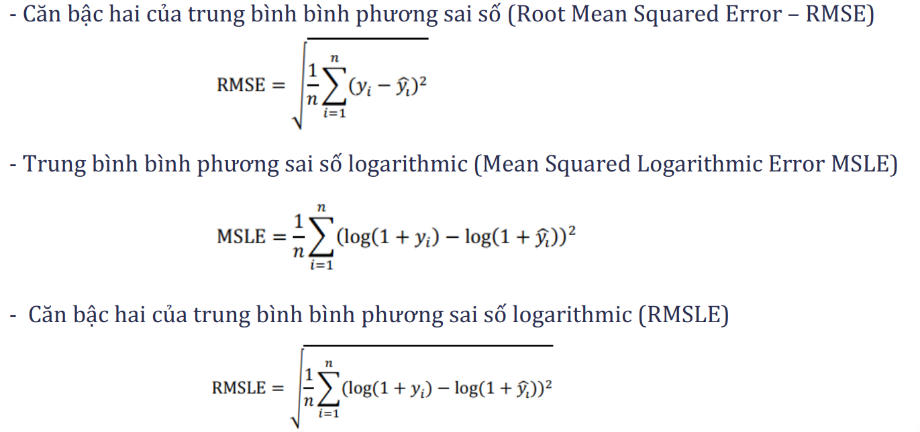
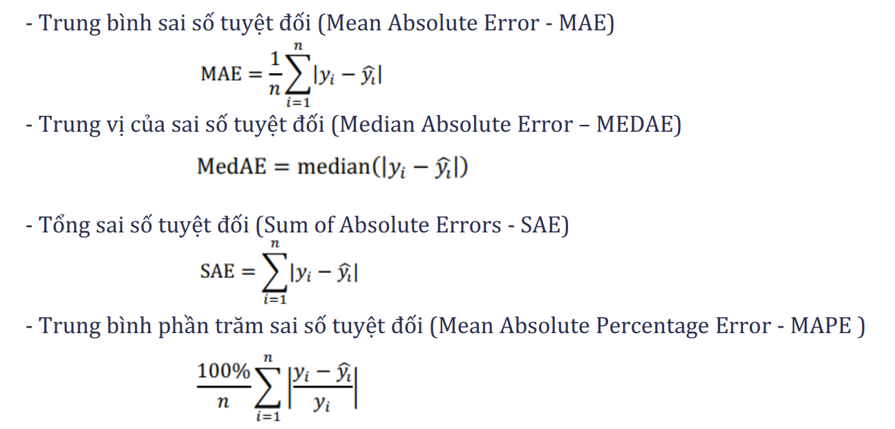
n | 59 |  | k= | 6
y mean | 6.25700238

1.1.Các tiêu chí dựa trên sai số tuyệt đối
Mean Absolute Error – MAE | 1.490444 |  | càng gần 0 càng tốt
Median Absolute Error – MEDAE | 1.397649 |  | càng gần 0 càng tốt, MAE và MEDAE càng gần nhau càng tốt |  | MAE
Sum of Absolute Errors – SAE | 87.936196 |  | càng gần 0 càng tốt
Mean Absolute Percentage Error - MAPE | 31.299426 | % | càng gần 0 càng tốt

1.2 Các tiêu chí dựa trên bình phương phương sai tuyệt đối
Mean Squared Error – MSE | 3.22131 |  | càng gần 0 càng tốt
Median Squared Error – MedSE | 1.953422
Sum of Squared Errors – SSE | 190.057
Root Mean Squared Error – RMSE | 1.7948
Mean Squared Logarithmic Error MSLE | 0.0152235
RMSLE | 0.123383

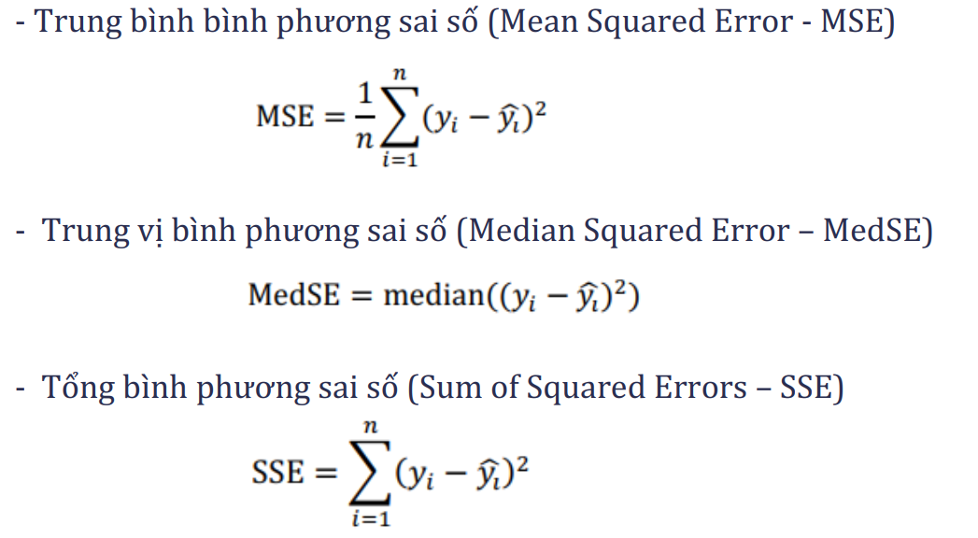
1.3. R Square khảo sát sai số tương đối
Relative Root Squared Error- RRSE | 0.75915
Relative Absolute Error – RAE | 0.737940
R- Squared (𝐑𝟐 ) | 0.424
(công thức trong sách sai)
Adjusted R² | 0.3572

Multiple R

